상품제안서
플라이토 루나 라이트 고속충전 3in1 케이블 1.2m | 상품코드: F11709

 |  |  |  |  |  |  | 02-412-0044 | www.easy1.co.kr
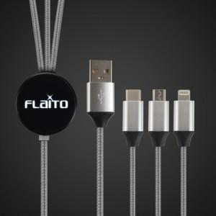 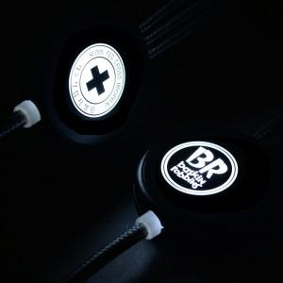 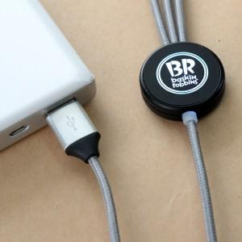

【상세/제작정보】

【인쇄/포장옵션】 | 레이저 / 별도문의

【공급단가】 | 수량 | 100~ | 300~ | 500~ | 1,000~ | 3,000~
*VAT별도 | 단가 | 8,680원 | 8,370원 | 8,060원 | 7,750원 | 7,440원

【상품 URL】 | https://easy1.co.kr:443/src/goods_detail.php?gdno=11709

